субъекты
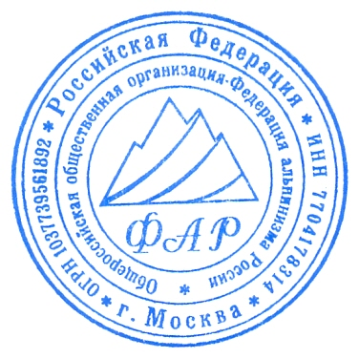
Список субъектов РФ , принимавших участие во Всероссийских соревнованиях по альпинизму среди мужчин и женщин 2024 г. (СМ в ЕКП № 2055000021019118) в классических дисциплинах (кроме класса-скального)

№ | субъект РФ | № | субъект РФ
1 | Адыгея Республика | 42 | Амурская область
2 | Алтай Республика | 43 | Забайкальский край
3 | Алтайский край | 44 | Ингушетия Республика
4 | Архангельская область | 45 | Кемеровская область
5 | Астраханская область | 46 | Кировская область
6 | Башкортостан Республика | 47 | Коми Республика
7 | Белгородская область | 48 | Краснодарский край
8 | Брянская область | 49 | Красноярский край
9 | Бурятия Республика | 50 | Крым Республика
10 | Владимирская область | 51 | Курская область
11 | Волгоградская область | 52 | Ленинградская область
12 | Вологодская область | 53 | Липецкая область
13 | Воронежская область | 54 | Марий-Эл Республика
14 | Ивановская область | 55 | Москва
15 | Иркутская область | 56 | Московская область
16 | Кабардино-Балкарская Республика | 57 | Мурманская область
17 | Калининградская область | 58 | Нижегородская область
18 | Калмыкия Республика | 59 | Новгородская область
19 | Калужская область | 60 | Новосибирская область
20 | Камчатский край | 61 | Омская область
21 | Карачаево-Черкесская Республика | 62 | Оренбургская область
22 | Карелия Республика | 63 | Орловская область
23 | Костромская область | 64 | Пензенская область
24 | Магаданская область | 65 | Пермский край
25 | Республика Дагестан | 66 | Приморский край
26 | Республика Саха (Якутия) | 67 | Псковская область
27 | Республика Хакасия | 68 | Тверская область
28 | Ростовская область | 69 | Томская область
29 | РСО-Алания | 70 | Тульская область
30 | Рязанская область | 71 | Тыва Республика
31 | Самарская область | 72 | Тюменская область
32 | Санкт-Петербург | 73 | Удмуртская Республика
33 | Саратовская область | 74 | Ульяновская область
34 | Сахалинская область | 75 | Хабаровский край
35 | Свердловская область | 76 | Ханты-Мансийская АО
36 | Севастополь | 77 | Челябинская область
37 | Смоленская область | 78 | Чеченская Республика
38 | Ставропольский край | 79 | Чувашская Республика
39 | Тамбовская область | 80 | ЯНАО
40 | Татарстан Республика | 81 | Ярославская область
41 | Донецкая область | 82 | Еврейская АО

 | Главный судья Кузнецова Е.В. (ССВК)

